Лист2
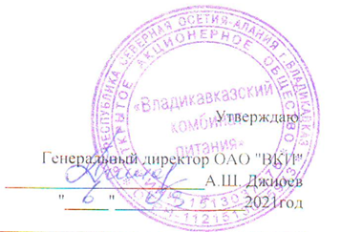

Меню на " 06 " 12 2021г. МБОУ СОШ №42 г. Владикавказа на 2021год.
Сезон: осенне-зимний
Возрастная категория: 7 - 11 лет
№ п/п | Номер рецептуры № | Наименование блюда | Масса порции, г |  | Пищевая ценность (г) |  |  | Энергетическая ценность (ккал)
 |  |  |  | Цена | Белки, г | Жиры, г | Углеводы, г
1 | 2 | 3 | 4 | 5 | 6 | 7 | 8 | 9
День 1 | Завтрак
 | 291М | Плов из мяса птицы | 150/90 |  | 15.46 | 14.81 | 21.00 | 279.13
 | 482К | Напиток из шиповника | 180 |  | 0.68 | 0.26 | 17.76 | 76.10
 |  | Хлеб пшеничный | 20 |  | 1.52 | 0.16 | 9.84 | 46.88
 |  | Хлеб ржаной | 20 |  | 1.32 | 0.24 | 6.68 | 34.16
 | 338М | Яблоко | 100 |  | 0.40 | 0.40 | 9.80 | 44.40
 |  | Итого: |  | 72.00 | 19.38 | 15.87 | 65.08 | 480.67

